Feature 1
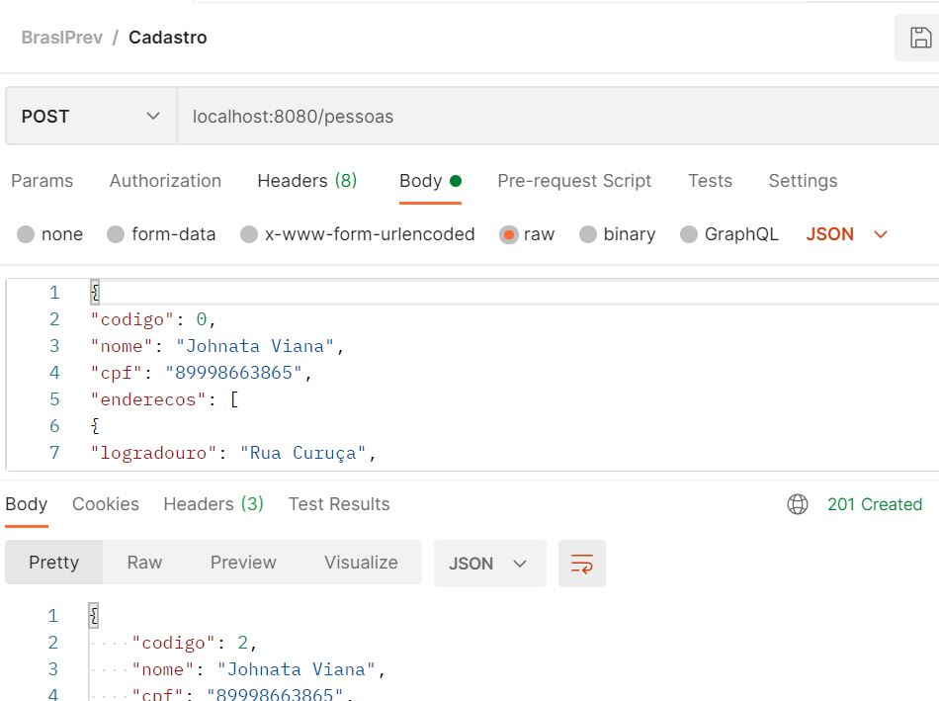
1. Feature: Realizar cadastro de pessoa com sucesso
Eu como QA gostaria de criar um cadastro de pesssoa com sucesso

Scenario
Given | Que eu cadastre a Api "Incluir cadastro de pessoa" pelo Postman
When | Preencher os atributos de cadastro de pessoas solicitada
Then | Terei um cadastro de pessoa criada com sucesso

Feature 2
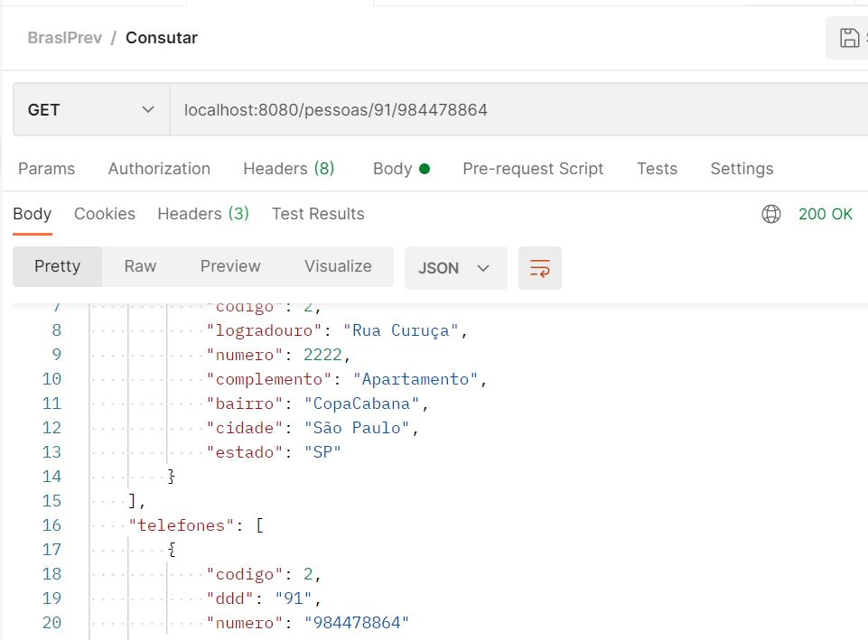
2. Feature: Realizar consulta de DDD e telefone de uma pessoa cadastrada com sucesso
Eu como QA gostaria de consultar uma pessoa cadastrada pelo DDD e numero

Scenario
Given | Que eu consulte a Api "consultar pessoa pelo DDD e numero" pelo Postman
When | Preencher o atributo de consulta solicitada
Then | Terei uma consulta realizada com sucesso

Feature 3
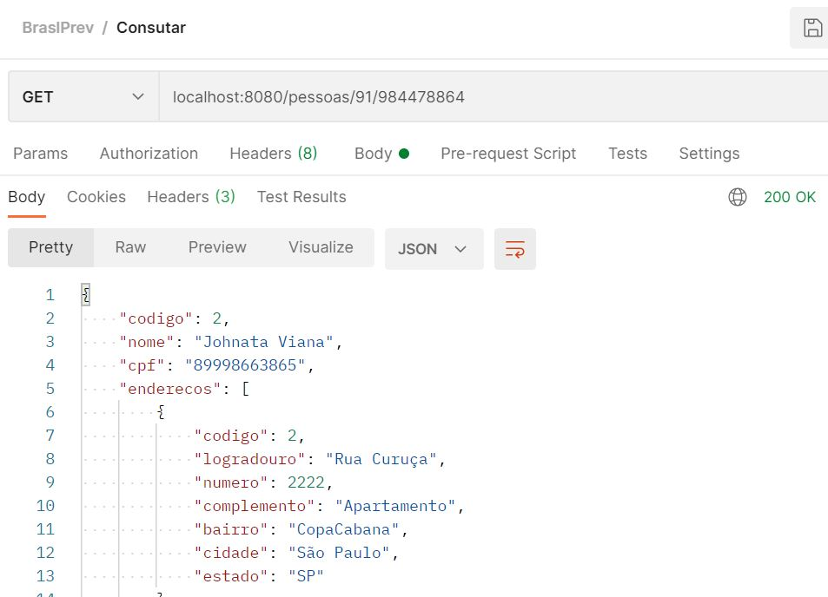
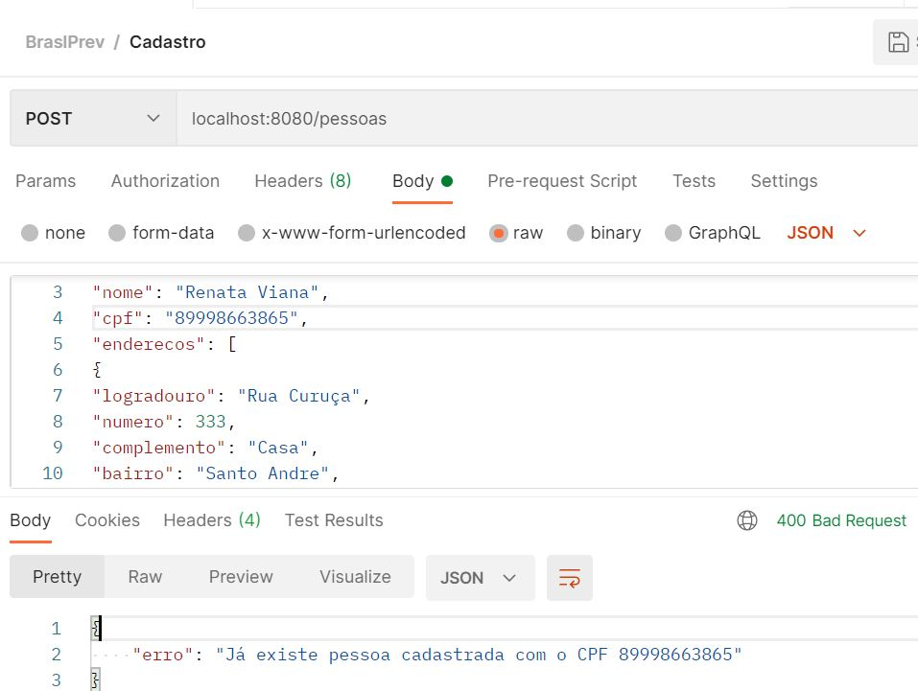
3. Feature: Realizar cadastro de pessoa com mesmo CPF com FALHA
Eu como QA gostaria de cadastrar pessoa com mesmo CPF com FALHA

Scenario
Given | Que eu cadastre Api "cadastra pessoa com mesmo CPF" pelo Postman
When | Preencher o atributo de cadastro de pessoa com mesmo CPF
Then | Terei um cadastro de pessoa com falha

Feature 4
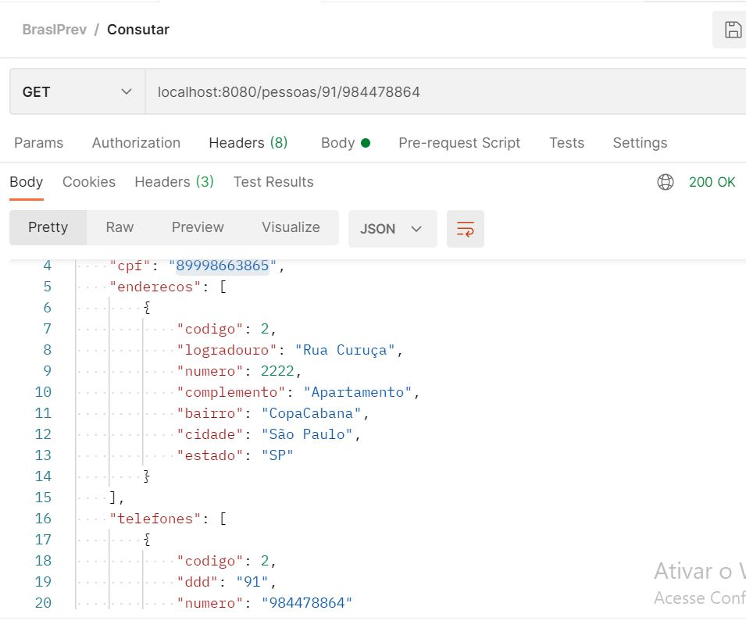
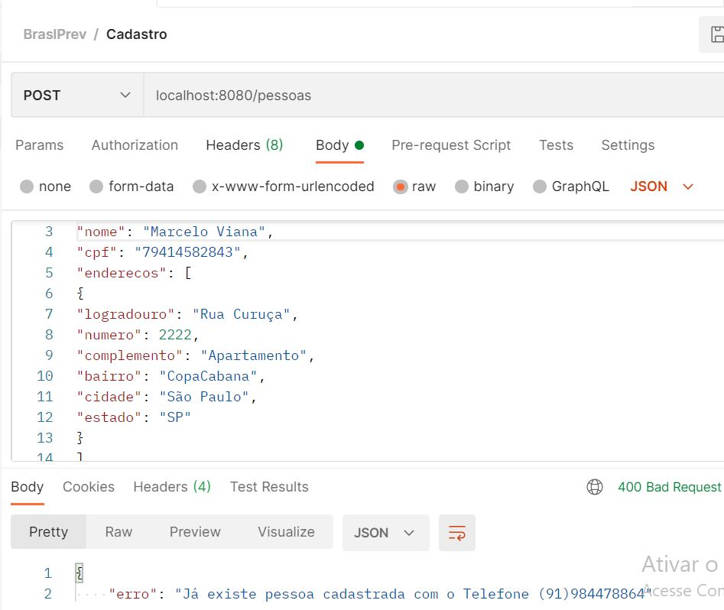
4. Feature: Realizar cadastro de pessoa com CPF difente , mesmo DDD e telefone com FALHA
Eu como QA gostaria de cadastrar uma pessoa com CPF diferente, mesmo DDD e telefone

Scenario
Given | Que eu cadastre Api "cadastra uma pessoa com CPF diferente, mesmo DDD e telefone" pelo Postman
When | Preencher o atributo de cadastro de pessoa com CPF diferente, mesmo DDD e telefone
Then | Terei um cadastro de pessoa com falha

Feature 5
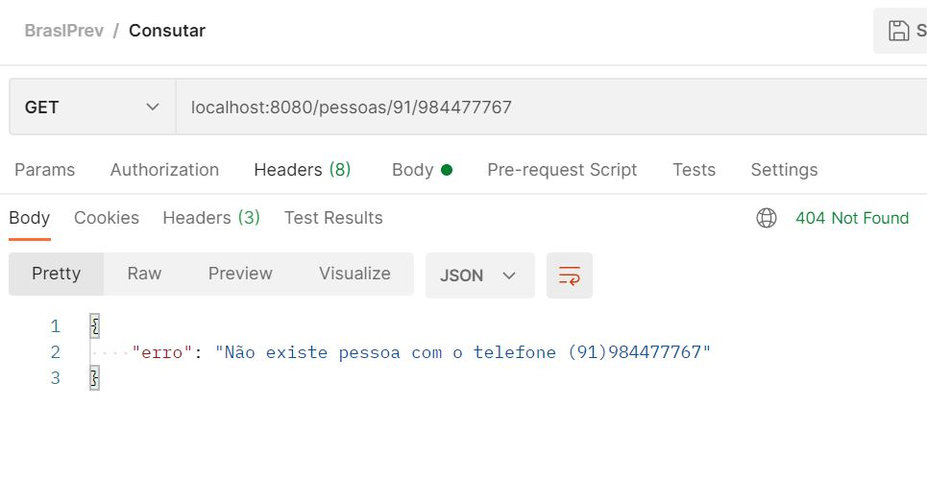
5. Feature: Realizar consulta de DDD e telefone de pessoa inexistente com FALHA
Eu como QA gostaria de realizar uma Consulta de "DDD e telefone de pessoa inexistente" com FALHA

Scenario
Given | Que eu consulte a Api "DDD e telefone de pessoa inexistente" pelo postman
When | Preencher o atributo de consulta de DDD e telefone de pessoa inexistente
Then | Terei uma consulta com falha

Feature 6
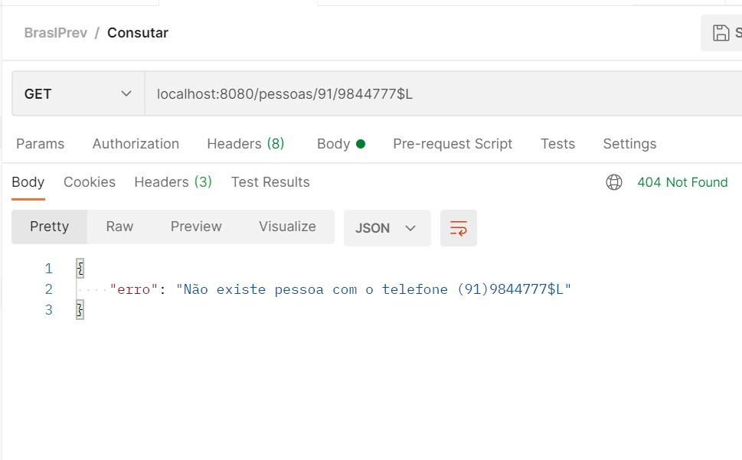
6. Feature: Realizar consulta de DDD e telefone com dados ALPHA numerico de pessoas com FALHA
Eu como QA gostaria de realizar uma consulta de DDD e telefone com dados ALPHA numerico

Scenario
Given | Que eu consulte a Api "DDD e telefone com dados ALPHA numerico" pelo postman
When | Preencher o atributo de consulta de DDD e telefone com dados ALPHA numerico
Then | Terei uma consulta com falha

Feature 7
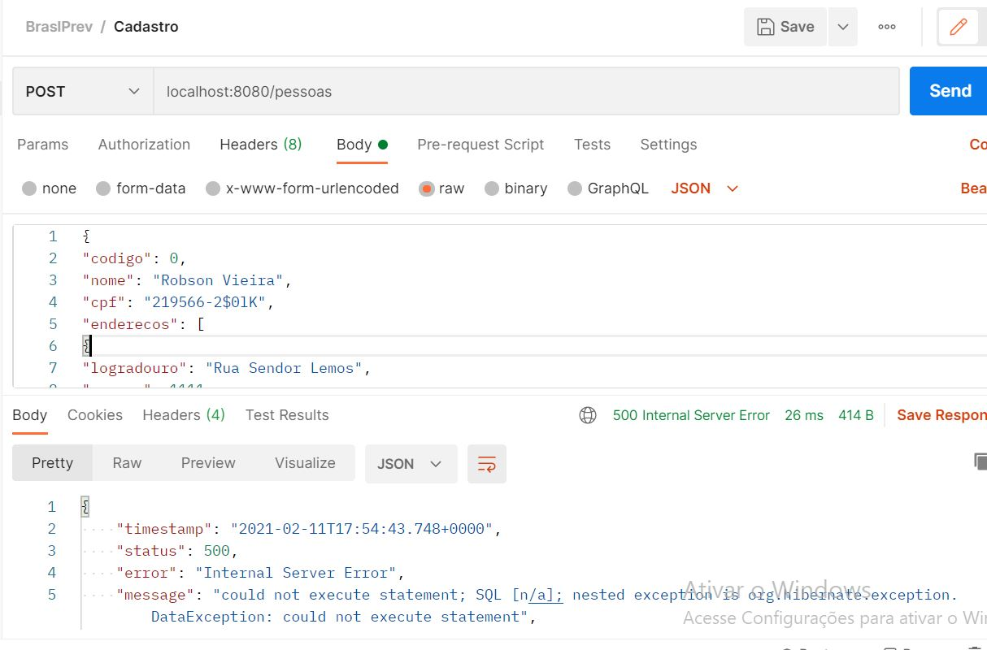
7. Feature: Realizar cadastro de pessoa com CPF invalido com FALHA
Eu como QA gostaria de realizar cadastro de pessoa com CPF invalido

Scenario
Given | Que eu cadastre a Api"pessoa com CPF invalido" pelo postman
When | Preencher o atributo de cadastro de pessoa com CPF invalido
Then | Terei um cadastro com falha, BUG: Sistema não detalhou erro de digito a mais no CPF.

Feature 8
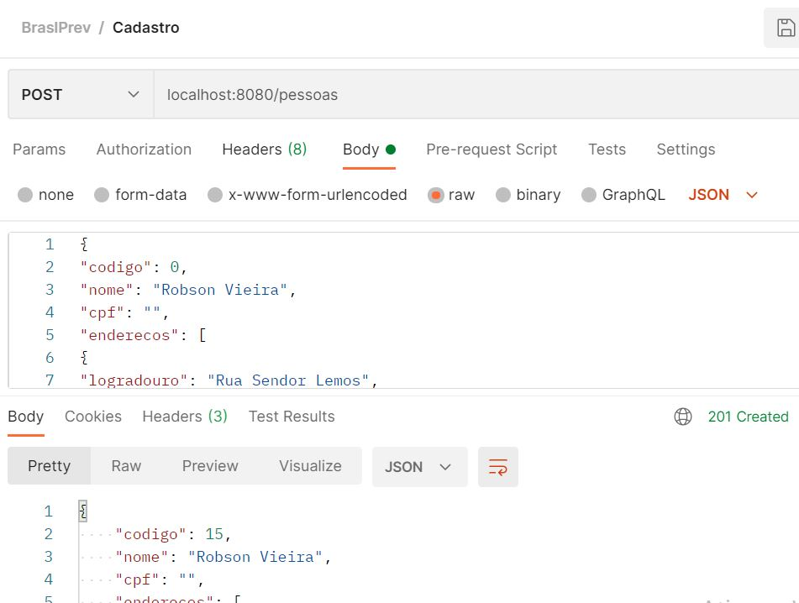
8. Feature: Realizar cadastro de pessoa sem CPF com FALHA
Eu como QA gostaria de realizar um cadastro de pessoa sem CPF

Scenario
Given | Que eu cadastre a Api "pessoa sem CPF" pelo Postman
When | Preencher o atributo de cadastro de pessoa sem CPF
Then | Deveria ter um cadastro com falha, encontrou-se um BUG: Sistema cadastrou com sucesso pessoa sem CPF

Feature 9
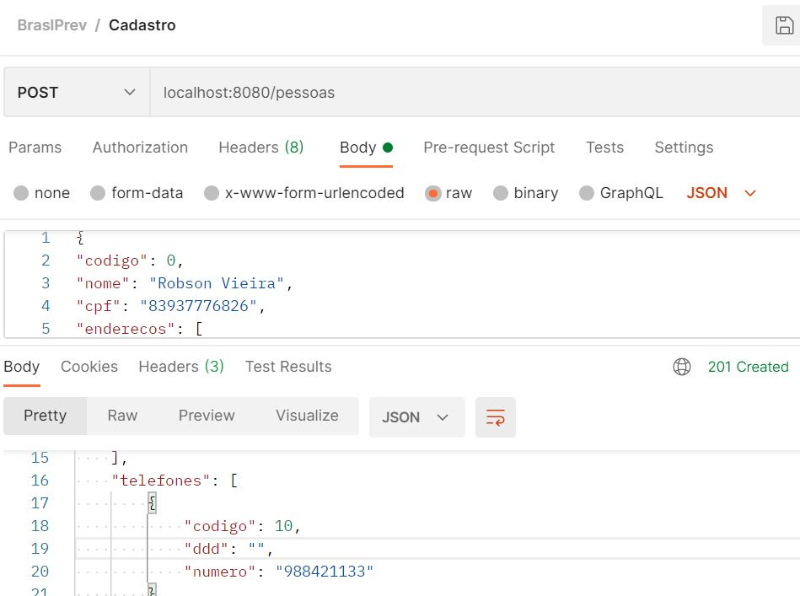
9. Feature: Realizar cadastro de pessoa com CPF valido sem DDD com FALHA
Eu como QA gostaria de realizar cadastro de pessoa com CPF valido sem DDD

Scenario
Given | Que eu cadastre a Api "pessoa com CPF valido sem DDD" pelo Postman
When | Preencher o atributo de cadastro de pessoa com CPF valido sem DDD
Then | Deveria ter um cadastro com falha, encontrou-se um BUG: cadastrou com sucessso pessoa sem DDD

Feature 10
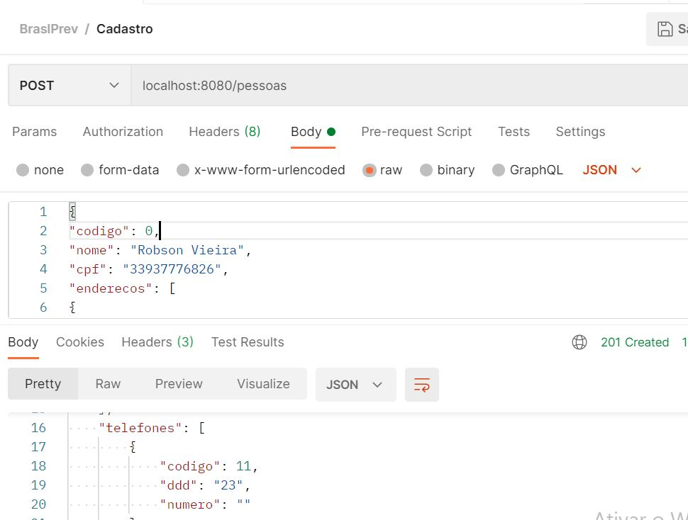
10. Feature: Realizar cadastro de pessoa com CPF válido sem NÚMERO com FALHA
Eu como QA gostaria de realizar um cadastro de pessoa com CPF válido sem NÚMERO

Scenario
Given | Que eu cadastre a Api "pessoa com CPF válido sem NÚMERO" pelo Postman
When | Preencher o atributo de cadastro de pessoa com CPF válido sem NÚMERO
Then | Deveria ter um cadastro com falha, encontrou-se um BUG: Sistema cadastrou com sucesso pessoa sem número

Feature 11
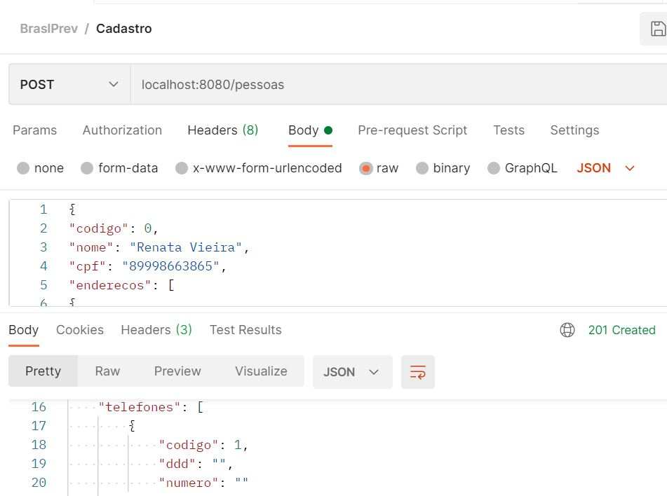
11. Feature: Realizar cadastro de pessoa com CPF válido sem DDD e NÚMERO com FALHA
Eu como QA gostaria de realizar cadastro de pessoa com CPF válido sem DDD e NÚMERO

Scenario
Given | Que eu cadastre a Api"pessoa com CPF válido sem DDD e NÚMERO" pelo Postman
When | Preencher o atributo de cadastro de pessoa com CPF válido sem DDD e NÚMERO
Then | Deveria ter um cadastro com falha, porém foi encontrado um BUG: Sistema aceitou com sucesso cadastro de pessoa sem DDD e Número

feature 12
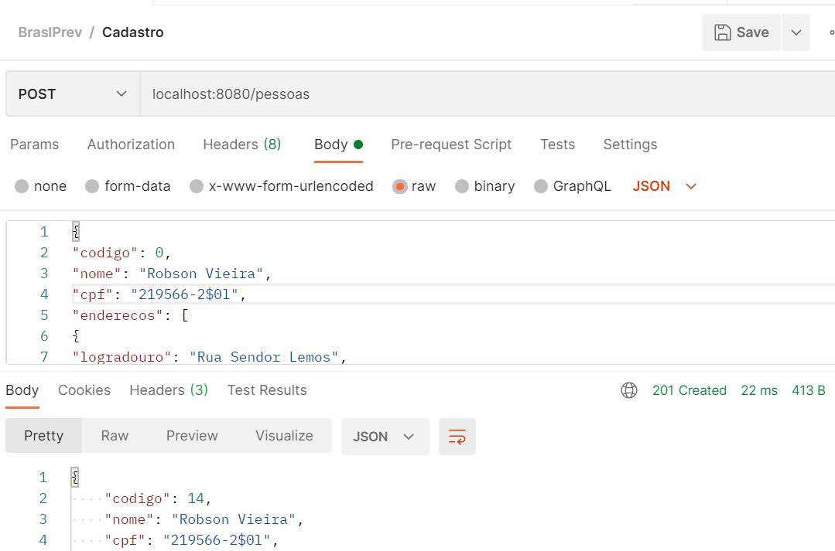
13. Feature: Realizar cadastro de pessoa com CPF alfanumérico com FALHA
Eu como QA gostaria de realizar cadastro de pessoa com com mesmo CPF

Scenario
Given | Que eu cadastre a Api "pessoa com com mesmo CPF " pelo Postman
When | Preencher o atributo de cadastro de pessoa com com mesmo CPF
Then | Deveria ter um cadastro com falha, porém foi encontrado um Bug: sistema aceitou com sucesso o cadastro alfanumérico

